Hoja1
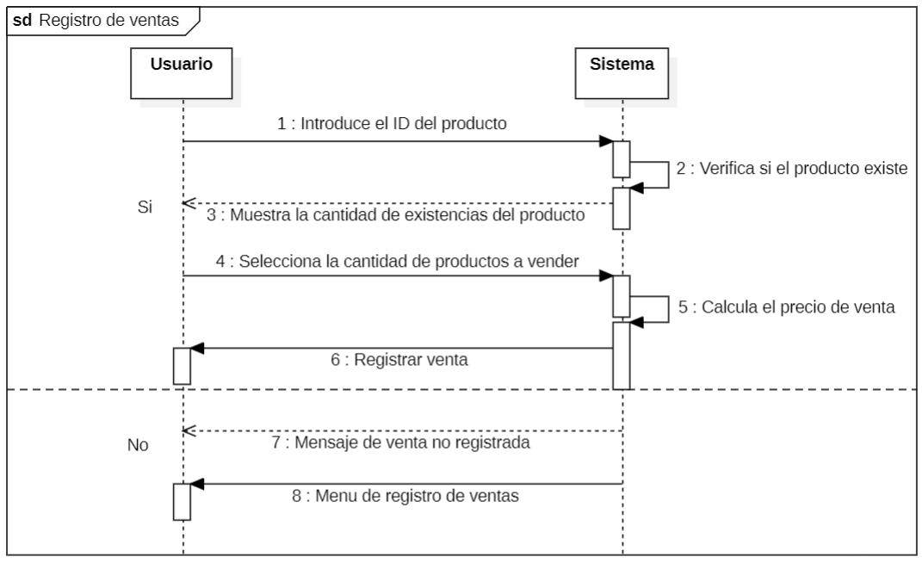
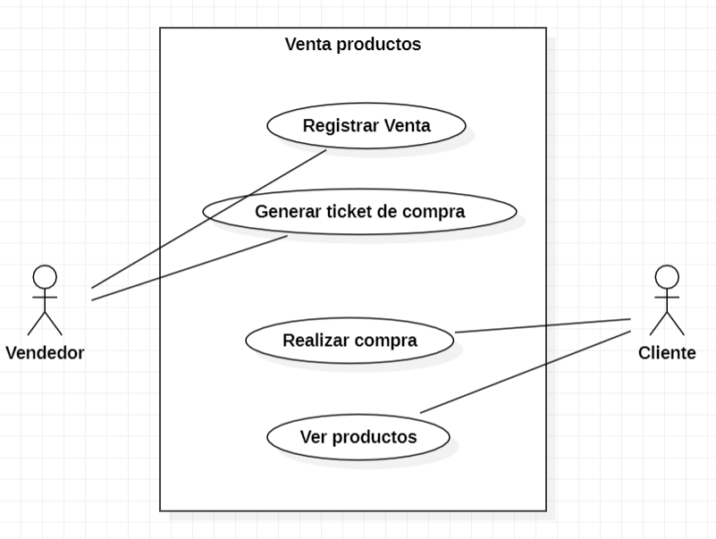
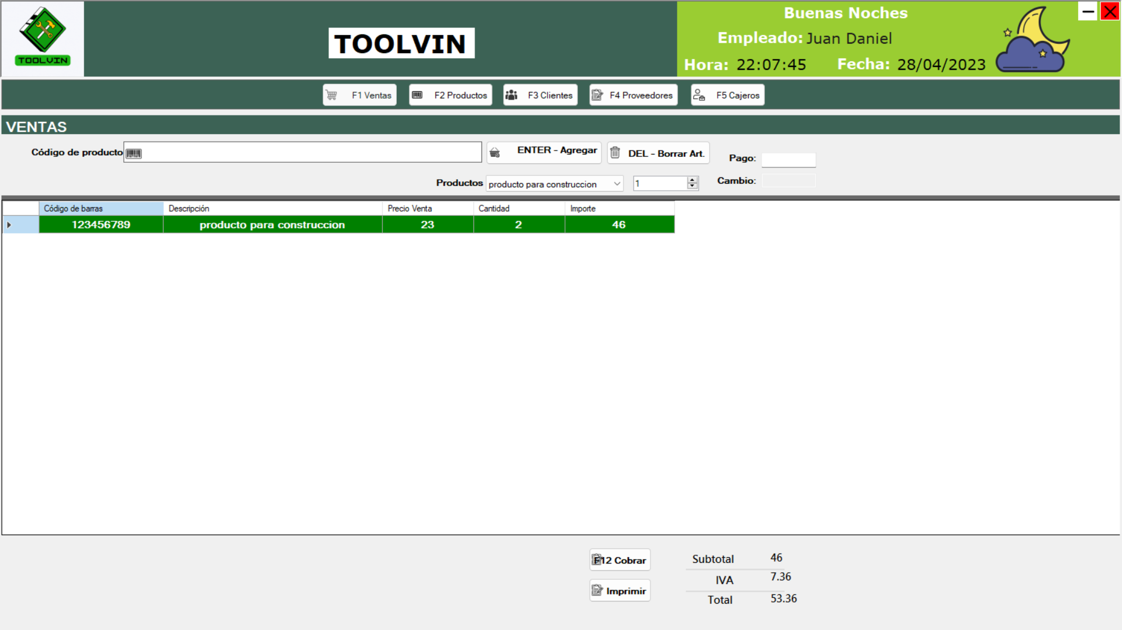
CASOS DE USO
Caso de uso | CU_13
Nombre | Registro ventas
Precondición | Al menos debe existencias de algún producto en el almacén.
Postcondición | Si hay existencias en el almacen se mostrara el producto en el sistema junto con la cantidad de existencias que hay del producto en el almacén.
Autor | Juan Daniel Jiménez López | Fecha | 2023-02-04
Proposito | Crear un sistema funcional capaz de realizar un registro sobre la venta de productos.

Flujos alternativos y excepciones
Curso normal
Paso 1: El usuario hace clic en el boton ventas. Paso 2: El sistema muestra la ventana diseñada para el area de ventas. Paso 3: El usuario elige el producto ya sea por id del producto o por seleccion del producto. Paso 4: El usuario debe seleccionar la cantidad de productos a vender. Paso 5: El usuario debe hacer clic en agregar el producto. Paso 6: El sistema mostrar una tabla con los datos del producto seleccionado ademas de la cantidad seleccionada. Paso 7: En caso de que el usuario requiera eliminar un producto debe hacer clic en borrar art para eliminar el articulo seleccionado. Paso 8: El sistema calculara automaticamente los costos totoles de la venta es decir, subtotal, iva y el total de la compra. Paso 9: El usuario debe agregar el pago. Paso 10: El sistema calculara automaticamente el cambio que se debe entregar.
Curso alterno
5a: Si no hay existencias del producto en el almacen se cancelara el procedimiento de compra por lo que la venta sera cancelada, simplemente aparecera una ventana que indique que el producto no se encuentra en existencia. 5b: En caso de que exitan el producto pero no la cantidad indicada por el vendedor se le mostrara un mensaje al vendedor donde se le especifique la cantidad de existencias del producto y un boton para aceptar o rechazar la compra.
Otros datos
importancia | Alta
Urgencia | Alta
Comentarios
Este caso de uso sirve para mostrar cual seria el comportamiento del área de ventas.
Diagrama de caso de uso

Hoja2
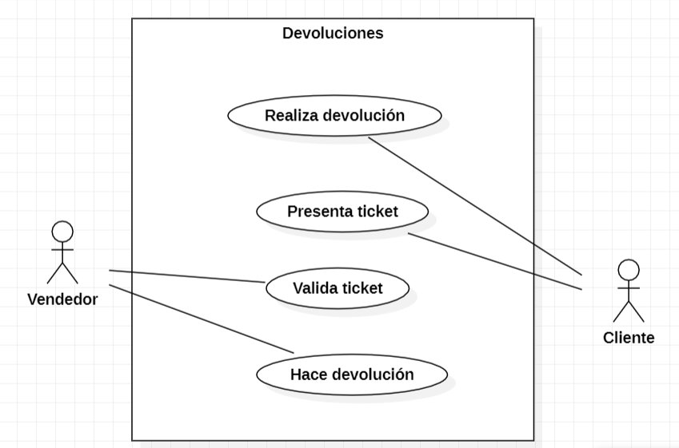
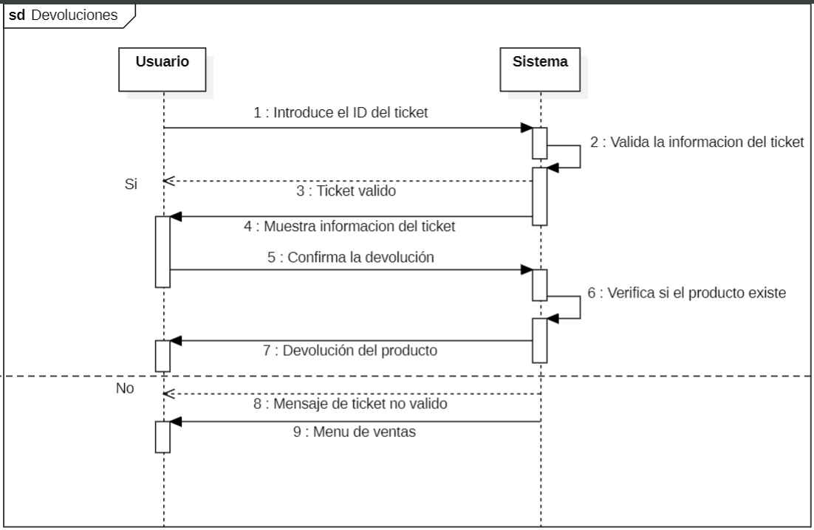
CASOS DE USO
Caso de uso | CU_14
Nombre | Devoluciones
Precondición | El usuario debe tener su ticket de compra
Postcondición | En caso de que el cliente tenga su ticket de compra y quiera hacer devolución de algún producto se le da la opción de elegir si desea otro producto funcional o quiere un rembolso.
Autor | Juan Daniel Jiménez López | Fecha | 2023-02-04
Proposito | Crear un sistema capaz de relizar devoluciones o cambios de productos.

Flujos alternativos y excepciones
Curso normal
Paso 1: El usuario debe hacer clic en el boton de devoluciones. Paso 2: El usuario debe solicitar el ticket de venta. Paso 3: El usuario debe ingresar el id del ticket. Paso 4: El sistema validara si el ticket es valido. Paso 5: El sistema mostrara una ventana con los detalles de la venta. Paso 6: El usuario debera elegir si se va a hacer devolucion del producto o devolucion de efectivo. Paso 7: El sistema realizara la devolucion del producto o devolucion del efectivo. Paso 8: Una vez que finalice la devolucion se mostrara el menu principal.
Curso alterno
6a: En dado caso de que el ticket se encuentre roto no se podra realizar la devolucion del producto. 6b: En dado caso de que no existan productos para remplazar el producto que sea devolver, se le debera hacer una devolucion del 80% del precio del producto al cliente. 6c: En caso de que el ticket no sea valido se mostrar un mensaje de devolucion invalida y se mostrara el menu principal.
Otros datos
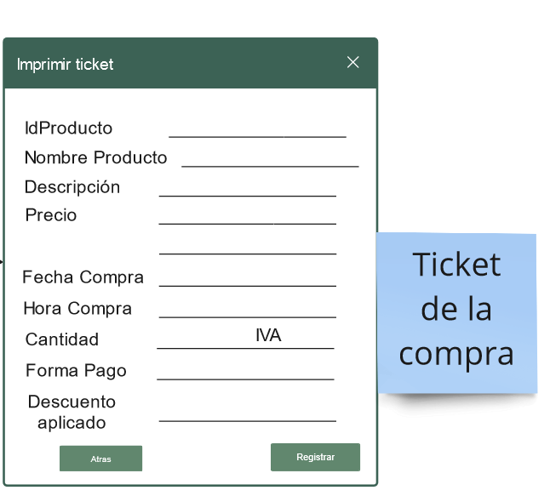
importancia | Alta
Urgencia | Alta
Comentarios
Este caso de uso sirve para mostrar el procedimiento que se debe realizar en dado caso de que se solicite una devolución.
Diagrama de caso de uso

